hidrologia
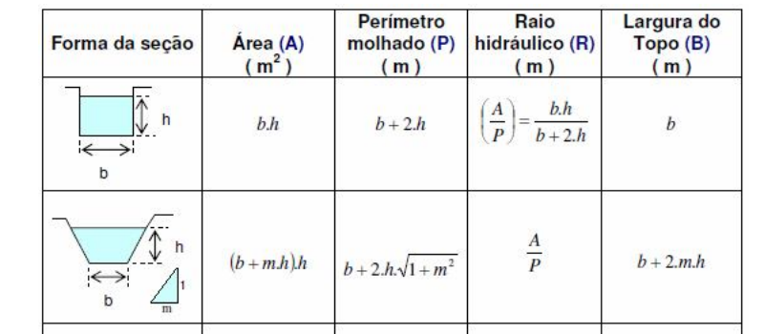
Cota de fundo |  |  | 197.30 |  |  |  |  |  |  |  |  |  | @
Declividade do canal |  |  | 1.00E-03
m talude canal |  |  | 2.00
rugosidade canal |  |  | 0.03
Cota (m) | b (m) | h (m) | Área (m²) | Área CAD (m²) | Perímetro molhado (m) | Perímetro molhado CAD (m) | RH (m) | RH (m) cad | V (m/s) | V (m/s) cad | Q (m³/s) | Q (m³/s) cad
197.40 | 8.00 | 0.10 | 0.82 | 0.82 | 8.45 | 8.44 | 0.10 | 0.10 | 0.22 | 0.23 | 0.18 | 0.186
197.60 | 8.00 | 0.30 | 2.58 | 2.58 | 9.34 | 9.34 | 0.28 | 0.28 | 0.45 | 0.45 | 1.15 | 1.15
197.80 | 8.00 | 0.50 | 4.50 | 4.50 | 10.24 | 10.24 | 0.44 | 0.44 | 0.61 | 0.61 | 2.74 | 2.74
198.00 | 8.00 | 0.70 | 6.58 | 6.58 | 11.13 | 11.13 | 0.59 | 0.59 | 0.74 | 0.74 | 4.89 | 4.89
198.20 | 8.00 | 0.90 | 8.82 | 8.82 | 12.02 | 12.02 | 0.73 | 0.73 | 0.86 | 0.86 | 7.56 | 7.56
198.40 | 8.00 | 1.10 | 11.22 | 11.22 | 12.92 | 12.92 | 0.87 | 0.87 | 0.96 | 0.96 | 10.77 | 10.77
198.50 | 8.00 | 1.20 | 12.48 | 12.47 | 13.37 | 13.37 | 0.93 | 0.93 | 1.01 | 1.01 | 12.57 | 12.55
198.70 | 8.00 | 1.40 | 15.12 | 15.12 | 14.26 | 14.26 | 1.06 | 1.06 | 1.10 | 1.10 | 16.57 | 16.57
198.90 | 8.00 | 1.60 | 17.92 |  | 15.16 |  | 1.18 |  | 1.18 |  | 21.12
199.10 | 8.00 | 1.80 | 20.88 |  | 16.05 |  | 1.30 |  | 1.26 |  | 26.23
199.30 | 8.00 | 2.00 | 24.00 |  | 16.94 |  | 1.42 |  | 1.33 |  | 31.91 | Canal reto, limpo sem represamento
199.50 | 8.00 | 2.20 | 27.28 |  | 17.84 |  | 1.53 |  | 1.40 |  | 38.17
199.70 | 8.00 | 2.40 | 30.72 |  | 18.73 |  | 1.64 |  | 1.47 |  | 45.03
199.90 | 8.00 | 2.60 | 34.32 |  | 19.63 |  | 1.75 |  | 1.53 |  | 52.51
200.10 | 8.00 | 2.80 | 38.08 |  | 20.52 |  | 1.86 |  | 1.59 |  | 60.61
200.30 | 8.00 | 3.00 | 42.00 |  | 21.42 |  | 1.96 |  | 1.65 |  | 69.36
200.50 | 8.00 | 3.20 | 46.08 |  | 22.31 |  | 2.07 |  | 1.71 |  | 78.78

 |  |  |  |  |  |  |  |  |  |  |  |  |  | https://hidraulica.tolentino.pro.br/f%C3%B3rmula-de-manning.html

 |  |  |  | PH022 PHALLEBEAUTY CREME HIDRATANTE PARA AS MAOS 12 UN PCS 12 4,70 -- 56,40
 |  |  |  | PH0554 PHALLEBEAUTY SABONETE ANTIACNE 12 UN UN 12 7,20 -- 86,40
 |  |  |  | IS026 ISIS SABONETE VITAMINA C UN 6 4,40 -- 26,40
 |  |  |  | IS027 ISIS SABONETE FACIAL DE ROSA MOSQUETA UN 6 4,40 -- 26,40
 |  |  |  | PH0503 PHALLEBEAUTY AGUA MICELAR COM NANO VITAMINA C 200 ML UN 6 6,00 -- 36,00
 |  |  |  | FZ50022 FENZZA LENCO UMEDECIDO PRIDE UN 6 3,80 -- 22,80
 |  |  |  | FZ50019 FENZZA LENÇO DEMAQUILANTE MAGIA DAS CORES UN 6 3,80 -- 22,80
 |  |  |  | FB386 FACE BEAUTIFUL DEMAQUILANTE COM ALOE VERA 100ML UN 6 3,50 -- 21,00
 |  |  |  | FB390 FACEBEAUTIFUL TONICO FACIAL UN 6 3,50 -- 21,00
 |  |  |  | IS028 ISIS GEL ESFOLIANTE PEDRAS VULCANICAS UN 6 4,40 -- 26,40
 |  |  |  | 2198.1.1 PALETA DE SOMBRA 12 UN PCS 12 10,70 -- 128,40
 |  |  |  | 1028.4.1 VIVAI VAI NA BOLSA BASE LIQUIDA MATTE 36 UN PCS 36 4,00 -- 144,00
 |  |  |  | FY713773 FOREVER YOU PO BANANA 12 UN UN 12 3,90 -- 46,80
 |  |  |  | 3039.1.1 VIVAI GLOSS LABIAL VAI NA BOLSA 36 UN PCS 36 4,30 -- 154,80
 |  |  |  | ESPONJA ESPONJA PARA MAQUIAGEM 12 UN PCS 12 1,50 -- 18,00
 |  |  |  | ESCOVA-RAQ ESCOVA DE CABELO RAQUETE UN 1 2,50 -- 2,50

